步骤
一、账号网址密码
店铺网址

二、操作流程
网址 | https://www.youzan.com/v4/assets/record?accountType=&active=&bizType=&chooseDays=7&dateType=SETTLE_TIME&endTime=1673625599999&page=1&pageSize=10&payMethod=&startTime=1673020800000&tradeChannel=&waterNo=
对应视频
选择店铺-资产-对账单明细-时间选择上月1日~最后1日-筛选-导出报表-下载报表

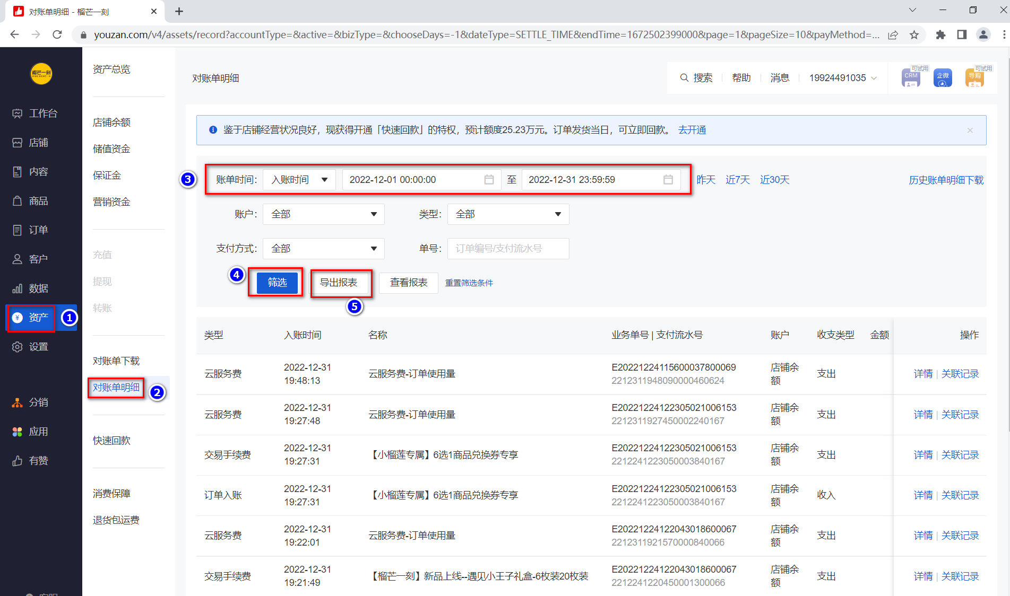

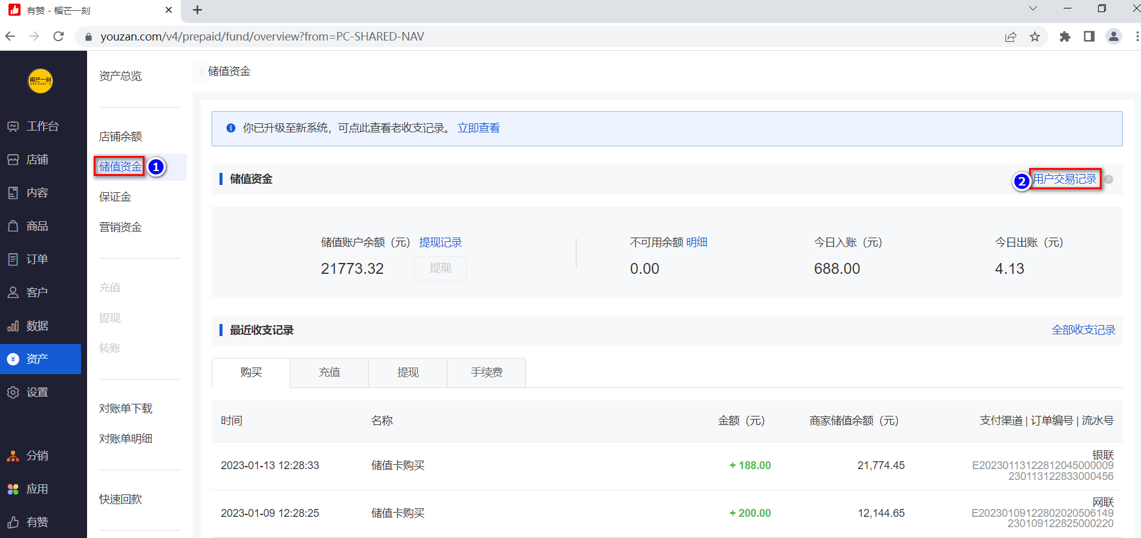

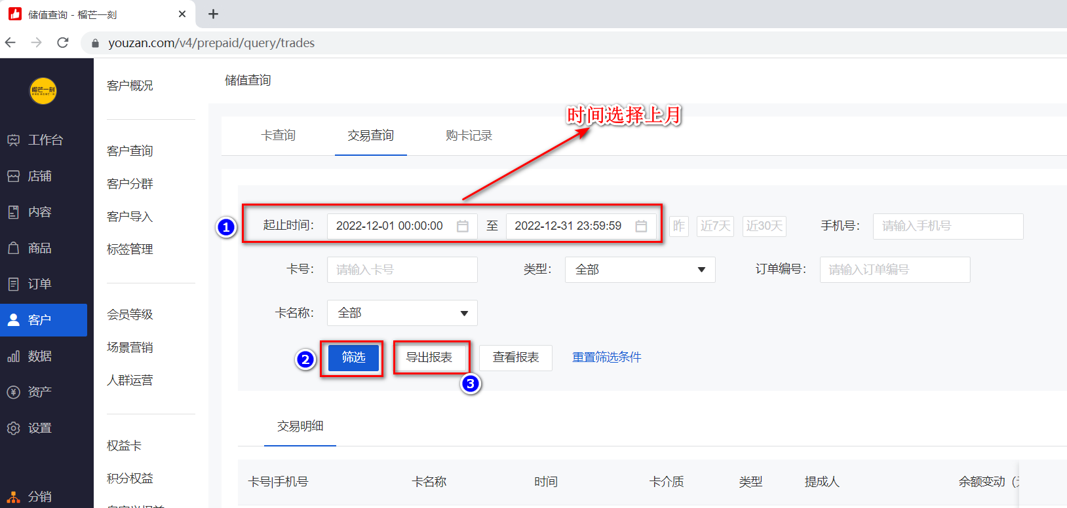

最后将导出或下载后的数据插入到数据库中 每个月运行一次

